Graphique 1
Titre | Principaux métaux stratégiques dans une batterie lithium-ion
Notes | Illustration pour une batterie de 75 kWh avec des anodes en graphite. NMC : nickel-manganèse-cobalt (les chiffres renvoient au pourcentage respectif des éléments) ; NCA : nickel-cobalt-aluminium ; LFP : lithium-fer-phosphate ; LMO : lithium-manganèse-oxyde. Voir l’encadré 1 pour plus de détails.
Source | Agence internationale de l’énergie (AIE, 2021).

 |  | Cobalt | Cuivre | Graphite | Lithium | Manganèse | Nickel
 | LMO | 0 | 37 | 63 | 8 | 104 | 0
 | LFP | 0 | 39 | 76 | 8 | 0 | 0
 | NMC 811 | 6 | 23 | 65 | 8 | 5 | 44
 | NMC 622 | 14 | 25 | 66 | 9 | 13 | 39
 | NMC 532 | 15 | 28 | 68 | 10 | 21 | 38
 | NMC 333 | 27 | 28 | 68 | 11 | 25 | 27
 | NCA+ | 4 | 24 | 68 | 8 | 0 | 56
 | NCA | 10 | 24 | 68 | 8 | 0 | 51

Graphique 2
Titre | Parts de marché des différentes chimies de batteries utilisées pour les véhicules électriques
Notes | LFP = lithium-fer-phosphate ; LMFP = lithium-manganèse-fer-phosphate ; NMC = lithium-nickel-cobalt ; NCA = lithium-nickel-cobalt-aluminium ; NMCA = lithium-nickel-manganèse-cobalt-aluminium ; LNO = lithium-nickel-oxyde ; LNMO = lithium-nickel-manganèse-oxyde. Nickel (-) = faible teneur en nickel (inclut NMC 333 et NMC 532, voir encadré 1) ; Nickel (+) = forte teneur en nickel (inclut NMC 622, NMC 721, NMC 811, NCA, NMCA, LNO). Manganèse (+) = forte teneur en manganèse (inclut LNMO et NMC riche en lithium-manganèse (LMR-NMC)). Si(-)-Gr = silicone-graphite avec faible teneur en silicone (5 %). Si-Gr = silicone-graphite avec teneur moyenne en silicone (5 %-50 %). Si(+)-Gr = silicone-graphite avec forte teneur en silicone (> 50 %).
Source | AIE (2024b).

 |  |  | 2020 | 2023 | 2030 | 2035 | 2040 |  |  | 2020 | 2023 | 2030 | 2035 | 2040
 | Cathode | Nickel (-) | 15.68 | 6.11 |  |  |  | Anode | Graphite | 79.73 | 70.6 | 63.87 | 52.9 | 36.78
 | Cathode | Nickel (+) | 73.09 | 53.94 | 50.85 | 42.9 | 38.69 | Anode | Si(-)-Gr | 17.95 | 16.91 | 10.08 | 3.88 | 4.01
 | Cathode | Manganèse (+) |  |  | 3.03 | 8.15 | 13.24 | Anode | Si-Gr | 2.32 | 12.49 | 18.93 | 22.22 | 21.42
 | Cathode | LFP / LMFP | 11.24 | 39.95 | 43.16 | 44.07 | 39.85 | Anode | Si(+)-Gr |  |  | 4.19 | 11.85 | 15.96
 | Cathode | Sodium-ion |  |  | 2.96 | 4.88 | 8.21 | Anode | Lithium métal |  |  |  | 4.18 | 13.9
 |  |  |  |  |  |  |  | Anode | Carbone dur |  |  | 2.92 | 4.97 | 7.94

Cathode
 | Nickel (-) | Nickel (+) | Manganèse (+) | LFP / LMFP | Sodium-ion
2020 | 15.68 | 73.09 |  | 11.24
2023 | 6.11 | 53.94 |  | 39.95
2030 |  | 50.85 | 3.03 | 43.16 | 2.96
2035 |  | 42.9 | 8.15 | 44.07 | 4.88
2040 |  | 38.69 | 13.24 | 39.85 | 8.21
Anode
 | Graphite | Si(-)-Gr | Si-Gr | Si(+)-Gr | Lithium métal | Carbone dur
2020 | 79.73 | 17.95 | 2.32
2023 | 70.6 | 16.91 | 12.49
2030 | 63.87 | 10.08 | 18.93 | 4.19 |  | 2.92
2035 | 52.9 | 3.88 | 22.22 | 11.85 | 4.18 | 4.97
2040 | 36.78 | 4.01 | 21.42 | 15.96 | 13.9 | 7.94

Graphique 3
Titre | Chaîne de valeur des batteries lithium-ion
Source | Auteurs.

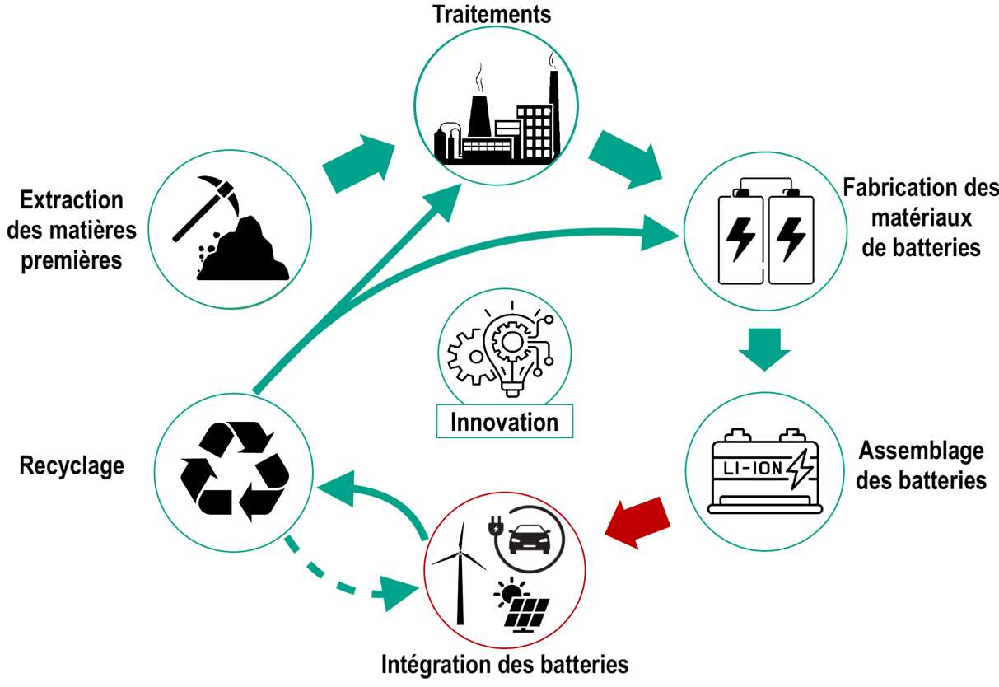

Graphique 4
Titre | Principaux pays producteurs des minerais pour les batteries lithium-ion
Notes | Les nuances de vert indiquent l’importance des pays dans la production des minerais (2023) composant les batteries lithium-ion. Cette importance est calculée comme la moyenne des productions (normalisées entre 0 et 1) des différents minerais (i.e., bauxite, cobalt, cuivre, graphite, lithium, manganèse, nickel).
Source | USGS (United States Geological Survey, Mineral Commodity Summaries).

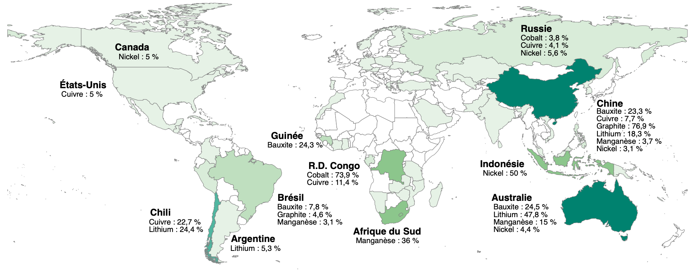
 | Pays | Minerais | Part de la production mondiale
 | Chine | Bauxite | 23.25
 | Australie | Bauxite | 24.5
 | Guinée | Bauxite | 24.25
 | Brésil | Bauxite | 7.75
 | Russie | Cobalt | 3.8260869565
 | R.D. Congo | Cobalt | 73.913043478
 | Russie | Cuivre | 4.1363636364
 | Chine | Cuivre | 7.7272727273
 | R.D. Congo | Cuivre | 11.363636364
 | Chili | Cuivre | 22.727272727
 | Etats-Unis | Cuivre | 5
 | Chine | Graphite | 76.875
 | Brésil | Graphite | 4.5625
 | Chine | Lithium | 18.333333333
 | Australie | Lithium | 47.777777778
 | Argentine | Lithium | 5.3333333333
 | Chili | Lithium | 24.444444444
 | Chine | Manganèse | 3.7
 | Australie | Manganèse | 15
 | Afrique du Sud | Manganèse | 36
 | Brésil | Manganèse | 3.1
 | Russie | Nickel | 5.5555555556
 | Chine | Nickel | 3.0555555556
 | Indonésie | Nickel | 50
 | Australie | Nickel | 4.4444444444
 | Canada | Nickel | 5

Graphique 5a - 1
Titre | Production et flux commerciaux des minerais
Sous-titre | (a) - Production, 1995-2000
Notes | Les minerais sont indiqués par les cercles ocres. « Al » : aluminium/bauxite ; « Co » : cobalt ; « Cu » : cuivre ; « Gr » : graphite naturel ; « Li » : lithium ; « Mn » : manganèse ; « Ni » : nickel. Les cercles gris contenant les codes ISO représentent les pays/groupe de pays. « AUS » : Australie ; « CHL » : Chili ; « CHN » : Chine ; « COD » : République Démocratique du Congo ; « JPN » : Japon ; « UE » : Union européenne ; « USA » : États-Unis. Pour des raisons de lisibilité, seuls les principaux pays sont représentés. L’épaisseur des flèches renvoie à la part de marché du pays concerné. L’importance « globale » du pays (somme de toutes les parts de marché) est indiquée par la taille de son cercle.
Source | Auteurs à partir des données de USGS (production) et BACI (importations).

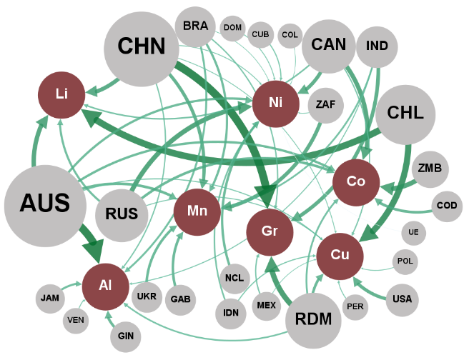
 | 1995 - 2000
 | Noeuds du réseau |  |  | Liens du réseau
 | ID | Label | Attribut | Source | Cible | Poids
 | CHN | CHN | Pays | CHN | Graphite | 38.0
 | AUS | AUS | Pays | AUS | Bauxite | 37.5
 | CHL | CHL | Pays | CHL | Lithium | 31.9
 | RDM | RDM | Pays | CHL | Cuivre | 29.7
 | ZMB | ZMB | Pays | RDM | Graphite | 26.0
 | RUS | RUS | Pays | ZMB | Cobalt | 22.9
 | CAN | CAN | Pays | RUS | Nickel | 22.7
 | ZAF | ZAF | Pays | AUS | Lithium | 21.2
 | IND | IND | Pays | CAN | Cobalt | 20.9
 | USA | USA | Pays | CHN | Lithium | 19.2
 | COD | COD | Pays | ZAF | Manganèse | 17.9
 | GIN | GIN | Pays | IND | Graphite | 17.7
 | GAB | GAB | Pays | CAN | Nickel | 17.2
 | UKR | UKR | Pays | USA | Cuivre | 15.9
 | NCL | NCL | Pays | CHN | Manganèse | 15.8
 | BRA | BRA | Pays | COD | Cobalt | 13.0
 | JAM | JAM | Pays | AUS | Manganèse | 12.8
 | IDN | IDN | Pays | RDM | Cuivre | 12.7
 | MEX | MEX | Pays | GIN | Bauxite | 12.6
 | CUB | CUB | Pays | GAB | Manganèse | 12.4
 | PER | PER | Pays | RUS | Cobalt | 12.4
 | VEN | VEN | Pays | UKR | Manganèse | 12.3
 | DOM | DOM | Pays | NCL | Nickel | 11.6
 | POL | POL | Pays | AUS | Cobalt | 11.3
 | COL | COL | Pays | AUS | Nickel | 11.0
 | UE | UE | Pays | BRA | Manganèse | 10.7
 | Graphite | Gr. | Minerais | RUS | Lithium | 10.2
 | Bauxite | Al. | Minerais | JAM | Bauxite | 9.9
 | Lithium | Li. | Minerais | BRA | Bauxite | 9.3
 | Cuivre | Cu. | Minerais | RDM | Cobalt | 8.7
 | Cobalt | Co. | Minerais | IND | Manganèse | 8.4
 | Nickel | Ni. | Minerais | RDM | Bauxite | 7.6
 | Manganèse | Mn. | Minerais | IDN | Nickel | 7.5
 |  |  |  | CAN | Lithium | 7.4
 |  |  |  | BRA | Graphite | 6.2
 |  |  |  | MEX | Graphite | 6.2
 |  |  |  | CHN | Bauxite | 6.0
 |  |  |  | CAN | Cuivre | 5.9
 |  |  |  | IDN | Cuivre | 5.2
 |  |  |  | CUB | Nickel | 5.1
 |  |  |  | AUS | Cuivre | 4.9
 |  |  |  | IND | Bauxite | 4.6
 |  |  |  | RUS | Cuivre | 4.6
 |  |  |  | PER | Cuivre | 4.4
 |  |  |  | VEN | Bauxite | 4.2
 |  |  |  | DOM | Nickel | 4.1
 |  |  |  | CHN | Nickel | 4.0
 |  |  |  | CHN | Cuivre | 3.8
 |  |  |  | POL | Cuivre | 3.6
 |  |  |  | MEX | Cuivre | 3.1
 |  |  |  | ZAF | Nickel | 3.1
 |  |  |  | BRA | Nickel | 3.0
 |  |  |  | COL | Nickel | 2.8
 |  |  |  | UE | Nickel | 2.1

Graphique 5a - 2
Titre | Production et flux commerciaux des minerais
Sous-titre | (a) - Production, 2017-2022
Notes | Les minerais sont indiqués par les cercles ocres. « Al » : aluminium/bauxite ; « Co » : cobalt ; « Cu » : cuivre ; « Gr » : graphite naturel ; « Li » : lithium ; « Mn » : manganèse ; « Ni » : nickel. Les cercles gris contenant les codes ISO représentent les pays/groupe de pays. « AUS » : Australie ; « CHL » : Chili ; « CHN » : Chine ; « COD » : République Démocratique du Congo ; « JPN » : Japon ; « UE » : Union européenne ; « USA » : États-Unis. Pour des raisons de lisibilité, seuls les principaux pays sont représentés. L’épaisseur des flèches renvoie à la part de marché du pays concerné. L’importance « globale » du pays (somme de toutes les parts de marché) est indiquée par la taille de son cercle.
Source | Auteurs à partir des données de USGS (production) et BACI (importations).

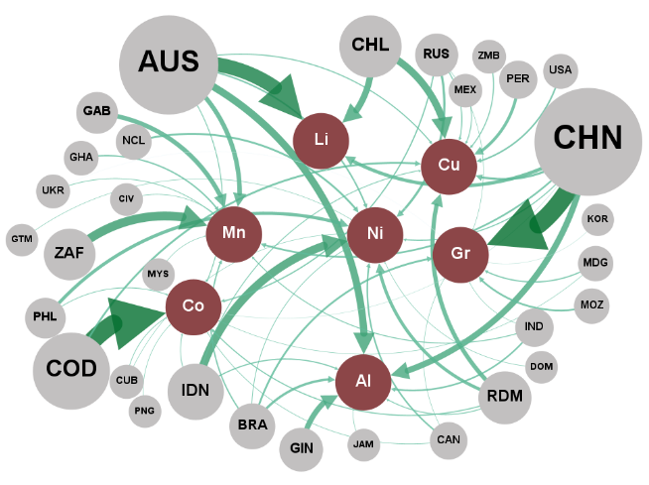
 | 2017 - 2022
 | Noeuds du réseau |  |  | Liens du réseau
 | ID | Label | Attribut | Source | Cible | Poids
 | CHN | CHN | Pays | CHN | Graphite | 68.4
 | COD | COD | Pays | COD | Cobalt | 66.6
 | AUS | AUS | Pays | AUS | Lithium | 53.0
 | ZAF | ZAF | Pays | ZAF | Manganèse | 32.7
 | IDN | IDN | Pays | IDN | Nickel | 30.1
 | CHL | CHL | Pays | AUS | Bauxite | 26.7
 | GIN | GIN | Pays | CHL | Cuivre | 26.4
 | GAB | GAB | Pays | CHL | Lithium | 23.4
 | RDM | RDM | Pays | CHN | Bauxite | 22.3
 | PHL | PHL | Pays | GIN | Bauxite | 20.0
 | PER | PER | Pays | AUS | Manganèse | 16.7
 | BRA | BRA | Pays | GAB | Manganèse | 16.6
 | RUS | RUS | Pays | RDM | Cuivre | 15.7
 | NCL | NCL | Pays | CHN | Lithium | 12.6
 | MOZ | MOZ | Pays | PHL | Nickel | 12.2
 | IND | IND | Pays | RDM | Nickel | 11.8
 | CAN | CAN | Pays | PER | Cuivre | 11.0
 | USA | USA | Pays | BRA | Bauxite | 8.9
 | GHA | GHA | Pays | RUS | Nickel | 8.6
 | MDG | MDG | Pays | CHN | Cuivre | 8.2
 | ZMB | ZMB | Pays | COD | Cuivre | 7.2
 | MEX | MEX | Pays | NCL | Nickel | 7.1
 | UKR | UKR | Pays | BRA | Graphite | 7.1
 | CUB | CUB | Pays | MOZ | Graphite | 6.8
 | JAM | JAM | Pays | CHN | Manganèse | 6.5
 | CIV | CIV | Pays | IND | Bauxite | 5.9
 | MYS | MYS | Pays | CAN | Nickel | 5.9
 | DOM | DOM | Pays | USA | Cuivre | 5.9
 | PNG | PNG | Pays | AUS | Nickel | 5.7
 | GTM | GTM | Pays | GHA | Manganèse | 5.4
 | KOR | KOR | Pays | BRA | Manganèse | 4.9
 | Graphite | Gr. | Minerais | RUS | Cobalt | 4.6
 | Cobalt | Co. | Minerais | MDG | Graphite | 4.6
 | Lithium | Li. | Minerais | IDN | Bauxite | 4.2
 | Manganèse | Mn. | Minerais | AUS | Cuivre | 4.1
 | Nickel | Ni. | Minerais | RDM | Cobalt | 4.0
 | Bauxite | Al. | Minerais | RUS | Cuivre | 3.9
 | Cuivre | Cu. | Minerais | CHN | Nickel | 3.9
 |  |  |  | ZMB | Cuivre | 3.8
 |  |  |  | IND | Manganèse | 3.5
 |  |  |  | RDM | Bauxite | 3.5
 |  |  |  | MEX | Cuivre | 3.5
 |  |  |  | AUS | Cobalt | 3.4
 |  |  |  | IDN | Cuivre | 3.2
 |  |  |  | UKR | Manganèse | 2.9
 |  |  |  | IDN | Cobalt | 2.8
 |  |  |  | PHL | Cobalt | 2.7
 |  |  |  | BRA | Nickel | 2.6
 |  |  |  | CUB | Cobalt | 2.5
 |  |  |  | CAN | Cobalt | 2.3
 |  |  |  | JAM | Bauxite | 2.1
 |  |  |  | CIV | Manganèse | 2.0
 |  |  |  | MYS | Manganèse | 2.0
 |  |  |  | DOM | Nickel | 2.0
 |  |  |  | PNG | Cobalt | 1.9
 |  |  |  | GTM | Nickel | 1.9
 |  |  |  | IND | Graphite | 1.8
 |  |  |  | MDG | Cobalt | 1.8
 |  |  |  | CUB | Nickel | 1.8
 |  |  |  | CAN | Graphite | 1.8
 |  |  |  | RUS | Graphite | 1.8
 |  |  |  | CHN | Cobalt | 1.5
 |  |  |  | KOR | Graphite | 1.5
 |  |  |  | UKR | Graphite | 1.2

Graphique 5b - 1
Titre | Production et flux commerciaux des minerais
Sous-titre | (b) - Flux commerciaux (importations), 1995-2000
Notes | Les minerais sont indiqués par les cercles ocres. « Al » : aluminium/bauxite ; « Co » : cobalt ; « Cu » : cuivre ; « Gr » : graphite naturel ; « Li » : lithium ; « Mn » : manganèse ; « Ni » : nickel. Les cercles gris contenant les codes ISO représentent les pays/groupe de pays. « AUS » : Australie ; « CHL » : Chili ; « CHN » : Chine ; « COD » : République Démocratique du Congo ; « JPN » : Japon ; « UE » : Union européenne ; « USA » : États-Unis. Pour des raisons de lisibilité, seuls les principaux pays sont représentés. L’épaisseur des flèches renvoie à la part de marché du pays concerné. L’importance « globale » du pays (somme de toutes les parts de marché) est indiquée par la taille de son cercle.
Source | Auteurs à partir des données de USGS (production) et BACI (importations).

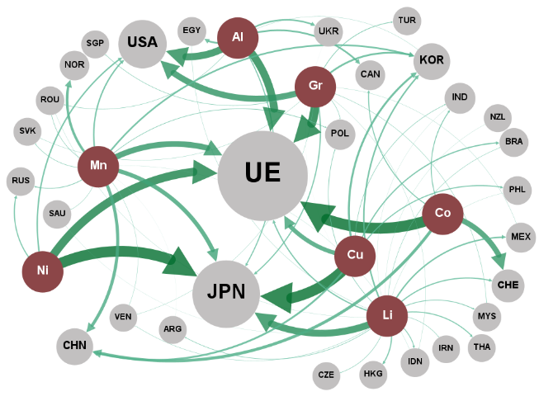
 | 1995 - 2000
 | Noeuds du réseau |  |  | Liens du réseau
 | ID | Label | Attribut | Source | Cible | Poids
 | Cobalt | Co. | Minerais | Aluminium | UE | 34.0
 | Nickel | Ni. | Minerais | Aluminium | USA | 31.2
 | Cuivre | Cu. | Minerais | Aluminium | EGY | 7.6
 | Graphite | Gr. | Minerais | Aluminium | CAN | 7.5
 | Aluminium | Al. | Minerais | Aluminium | UKR | 6.7
 | Lithium | Li. | Minerais | Aluminium | JPN | 4.6
 | Manganèse | Mn. | Minerais | Aluminium | ROU | 1.7
 | UE | UE | Pays | Aluminium | KOR | 1.0
 | JPN | JPN | Pays | Aluminium | TJK | 0.7
 | USA | USA | Pays | Cobalt | UE | 47.8
 | CHE | CHE | Pays | Cobalt | CHE | 23.6
 | CHN | CHN | Pays | Cobalt | CHN | 12.8
 | IND | IND | Pays | Cobalt | CAN | 4.0
 | NOR | NOR | Pays | Cobalt | IND | 3.7
 | NES_Asia | Asie+ | Pays | Cobalt | NOR | 2.4
 | KOR | KOR | Pays | Cuivre | JPN | 47.0
 | EGY | EGY | Pays | Cuivre | UE | 18.7
 | CAN | CAN | Pays | Cuivre | KOR | 8.8
 | UKR | UKR | Pays | Cuivre | CHN | 8.2
 | MEX | MEX | Pays | Cuivre | BRA | 5.1
 | BRA | BRA | Pays | Cuivre | PHL | 4.4
 | POL | POL | Pays | Cuivre | IND | 2.1
 | RUS | RUS | Pays | Lithium | JPN | 27.7
 | PHL | PHL | Pays | Lithium | NES_Asia | 10.0
 | HKG | HKG | Pays | Lithium | KOR | 6.0
 | THA | THA | Pays | Lithium | MEX | 5.7
 | NZL | NZL | Pays | Lithium | UE | 4.8
 | IDN | IDN | Pays | Lithium | CHE | 4.5
 | TUR | TUR | Pays | Lithium | HKG | 4.4
 | MYS | MYS | Pays | Lithium | THA | 3.9
 | SGP | SGP | Pays | Lithium | IDN | 3.2
 | SAU | SAU | Pays | Lithium | MYS | 2.9
 | ARG | ARG | Pays | Lithium | POL | 2.2
 | SVK | SVK | Pays | Lithium | ARG | 2.0
 | LTU | LTU | Pays | Lithium | CZE | 1.8
 | ROU | ROU | Pays | Lithium | IRN | 1.7
 | CZE | CZE | Pays | Lithium | BRA | 1.5
 | IRN | IRN | Pays | Lithium | VEN | 1.3
 | BGR | BGR | Pays | Lithium | EGY | 1.0
 | VEN | VEN | Pays | Lithium | MLI | 0.8
 | AUS | AUS | Pays | Lithium | ISR | 0.7
 | HRV | HRV | Pays | Lithium | COL | 0.7
 | MLI | MLI | Pays | Lithium | ROU | 0.7
 | ISR | ISR | Pays | Lithium | PHL | 0.7
 | COL | COL | Pays | Lithium | PRK | 0.6
 | TJK | TJK | Pays | Lithium | NZL | 0.6
 | PRK | PRK | Pays | Lithium | LKA | 0.6
 | LKA | LKA | Pays | Lithium | SAU | 0.6
 | BGD | BGD | Pays | Lithium | IND | 0.6
 | CHL | CHL | Pays | Lithium | BGD | 0.5
 | PAK | PAK | Pays | Lithium | CHL | 0.5
 | ARE | ARE | Pays | Lithium | PAK | 0.4
 | TZA | TZA | Pays | Lithium | UKR | 0.4
 | PER | PER | Pays | Lithium | ARE | 0.4
 | BFA | BFA | Pays | Lithium | TZA | 0.4
 | GTM | GTM | Pays | Lithium | PER | 0.3
 |  |  |  | Lithium | HRV | 0.3
 |  |  |  | Lithium | BFA | 0.3
 |  |  |  | Lithium | GTM | 0.3
 |  |  |  | Manganèse | UE | 25.4
 |  |  |  | Manganèse | JPN | 18.3
 |  |  |  | Manganèse | CHN | 13.6
 |  |  |  | Manganèse | NOR | 10.8
 |  |  |  | Manganèse | KOR | 7.2
 |  |  |  | Manganèse | USA | 6.0
 |  |  |  | Manganèse | RUS | 2.9
 |  |  |  | Manganèse | POL | 2.5
 |  |  |  | Manganèse | SVK | 2.0
 |  |  |  | Manganèse | ROU | 1.9
 |  |  |  | Manganèse | SAU | 1.4
 |  |  |  | Manganèse | VEN | 1.2
 |  |  |  | Manganèse | IDN | 0.7
 |  |  |  | Manganèse | NES_Asia | 0.5
 |  |  |  | Manganèse | ARG | 0.5
 |  |  |  | Graphite | UE | 39.2
 |  |  |  | Graphite | USA | 27.2
 |  |  |  | Graphite | KOR | 7.9
 |  |  |  | Graphite | JPN | 4.9
 |  |  |  | Graphite | TUR | 2.9
 |  |  |  | Graphite | NES_Asia | 2.5
 |  |  |  | Graphite | SGP | 2.0
 |  |  |  | Graphite | POL | 1.8
 |  |  |  | Graphite | MYS | 1.6
 |  |  |  | Graphite | SVK | 1.2
 |  |  |  | Graphite | VEN | 1.1
 |  |  |  | Graphite | MEX | 1.0
 |  |  |  | Graphite | IDN | 0.9
 |  |  |  | Nickel | JPN | 47.3
 |  |  |  | Nickel | UE | 36.5
 |  |  |  | Nickel | USA | 6.1
 |  |  |  | Nickel | RUS | 4.7

Graphique 5b - 2
Titre | Production et flux commerciaux des minerais
Sous-titre | (b) - Flux commerciaux (importations), 2017-2022
Notes | Les minerais sont indiqués par les cercles ocres. « Al » : aluminium/bauxite ; « Co » : cobalt ; « Cu » : cuivre ; « Gr » : graphite naturel ; « Li » : lithium ; « Mn » : manganèse ; « Ni » : nickel. Les cercles gris contenant les codes ISO représentent les pays/groupe de pays. « AUS » : Australie ; « CHL » : Chili ; « CHN » : Chine ; « COD » : République Démocratique du Congo ; « JPN » : Japon ; « UE » : Union européenne ; « USA » : États-Unis. Pour des raisons de lisibilité, seuls les principaux pays sont représentés. L’épaisseur des flèches renvoie à la part de marché du pays concerné. L’importance « globale » du pays (somme de toutes les parts de marché) est indiquée par la taille de son cercle.
Source | Auteurs à partir des données de USGS (production) et BACI (importations).

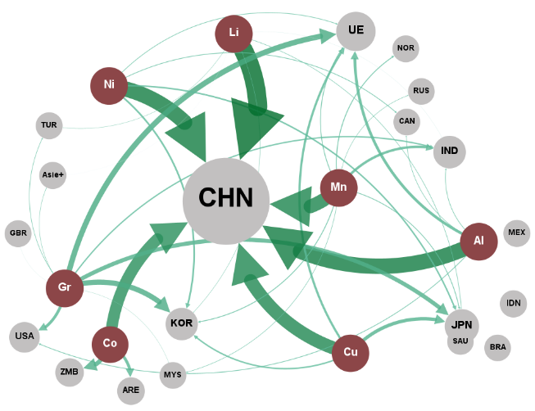
 | 2017 - 2022
 | Noeuds du réseau |  |  | Liens du réseau
 | ID | Label | Attribut | Source | Cible | Poids
 | Lithium | Li. | Minerais | Aluminium | CHN | 70.7
 | Aluminium | Al. | Minerais | Aluminium | UE | 12.6
 | Nickel | Ni. | Minerais | Aluminium | USA | 3.3
 | Manganèse | Mn. | Minerais | Aluminium | UKR | 2.9
 | Cuivre | Cu. | Minerais | Aluminium | IND | 2.8
 | Cobalt | Co. | Minerais | Aluminium | CAN | 2.5
 | Graphite | Gr. | Minerais | Cobalt | CHN | 53.0
 | CHN | CHN | Pays | Cobalt | ZMB | 20.1
 | IND | IND | Pays | Cobalt | ARE | 13.3
 | UE | UE | Pays | Cuivre | CHN | 60.1
 | KOR | KOR | Pays | Cuivre | JPN | 15.6
 | ZMB | ZMB | Pays | Cuivre | UE | 9.9
 | JPN | JPN | Pays | Cuivre | KOR | 6.6
 | USA | USA | Pays | Lithium | CHN | 86.5
 | ARE | ARE | Pays | Lithium | JPN | 2.4
 | IDN | IDN | Pays | Lithium | KOR | 1.7
 | GBR | GBR | Pays | Lithium | TUR | 1.5
 | BRA | BRA | Pays | Lithium | HKG | 1.0
 | NES_Asia | Asie+ | Pays | Lithium | IND | 0.8
 | MEX | MEX | Pays | Lithium | NES_Asia | 0.7
 | NOR | NOR | Pays | Manganèse | CHN | 62.6
 | TUR | TUR | Pays | Manganèse | IND | 11.3
 | SAU | SAU | Pays | Manganèse | NOR | 4.1
 | CAN | CAN | Pays | Manganèse | KOR | 3.9
 | UKR | UKR | Pays | Manganèse | UE | 3.7
 | RUS | RUS | Pays | Manganèse | JPN | 3.5
 | MKD | MKD | Pays | Manganèse | MYS | 2.3
 | MYS | MYS | Pays | Manganèse | RUS | 2.1
 | NZL | NZL | Pays | Graphite | UE | 24.9
 | BLR | BLR | Pays | Graphite | KOR | 23.9
 | IRN | IRN | Pays | Graphite | JPN | 18.7
 | AUS | AUS | Pays | Graphite | USA | 13.0
 | SRB | SRB | Pays | Graphite | IND | 6.0
 | LBN | LBN | Pays | Graphite | TUR | 2.5
 | PAK | PAK | Pays | Graphite | NES_Asia | 1.9
 | VNM | VNM | Pays | Graphite | IRN | 1.5
 | HKG | HKG | Pays | Graphite | MYS | 1.2
 | THA | THA | Pays | Graphite | GBR | 0.8
 | EGY | EGY | Pays | Graphite | THA | 0.7
 |  |  |  | Nickel | CHN | 70.3
 |  |  |  | Nickel | KOR | 7.9
 |  |  |  | Nickel | JPN | 6.8
 |  |  |  | Nickel | CAN | 3.3
 |  |  |  | Nickel | UE | 3.0
 |  |  |  | Nickel | MKD | 2.4

Graphique 6a - 1
Titre | Exportations et importations le long de la chaîne de valeur
Sous-titre | (a) - Exportations, 1995-2000
Notes | Les flux commerciaux des différents produits sont regroupés par étapes de la chaîne de valeur indiquées par les cercles ocres. D’amont en aval de la chaîne de valeur, les regroupements sont les suivants : « RPM » : matériaux transformés et raffinés ; « BMa » : matériaux de batteries ; « CCo » : composants de cellules ; « Li-ion » : Batteries et composants de batteries lithium-ion. Les cercles gris contenant les codes ISO représentent les pays/groupes de pays. « AUS » : Australie ; « COD » : République Démocratique du Congo ; « CHN » : Chine ; « HKG » : Hong Kong ; « JPN » : Japon ; « KOR » : Corée ; « UE » : Union européenne ; « USA » : États-Unis. Pour des raisons de lisibilité, seuls les principaux pays sont représentés. L’épaisseur des flèches renvoie à la part de marché du pays concerné. L’importance « globale » du pays (somme de toutes les parts de marché) est indiquée par la taille de son cercle.
Source | Auteurs à partir des données de BACI.

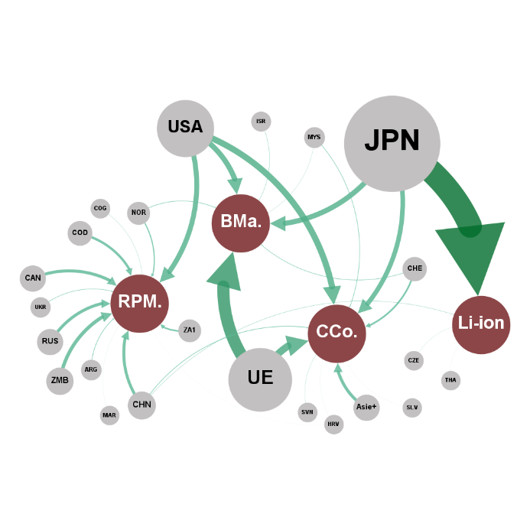
 | 1995 - 2000
 | Noeuds du réseau |  |  | Liens du réseau
 | ID | Label | Attribut | Source | Cible | Poids
 | JPN | JPN | Pays | JPN | Li-ion | 97.5
 | USA | USA | Pays | USA | RPM. | 61.4
 | UE | UE | Pays | UE | BMa | 50.0
 | RUS | RUS | Pays | USA | BMa | 22.0
 | CHN | CHN | Pays | JPN | BMa | 21.4
 | AUS | AUS | Pays | NOR | BMa | 2.2
 | NES_Asia | Asie+ | Pays | CHE | BMa | 2.0
 | CAN | CAN | Pays | ISR | BMa | 1.3
 | BRA | BRA | Pays | MYS | BMa | 0.7
 | ZA1 | ZA1 | Pays | GUY | BMa | 0.2
 | CHE | CHE | Pays | MDG | BMa | 0.1
 | VEN | VEN | Pays | KGZ | BMa | 0.1
 | ARG | ARG | Pays | MOZ | BMa | 0.0
 | UKR | UKR | Pays | CYM | BMa | 0.0
 | NZL | NZL | Pays | IOT | BMa | 0.0
 | MYS | MYS | Pays | TLS | BMa | 0.0
 | NOR | NOR | Pays | UE | CCo | 29.5
 | CUB | CUB | Pays | USA | CCo | 25.4
 | ISL | ISL | Pays | JPN | CCo | 19.1
 | POL | POL | Pays | NES_Asia | CCo | 12.6
 | BHR | BHR | Pays | CHE | CCo | 7.0
 | ZMB | ZMB | Pays | CHN | CCo | 2.4
 | ISR | ISR | Pays | MYS | CCo | 2.2
 | EGY | EGY | Pays | SVN | CCo | 0.8
 | GHA | GHA | Pays | HRV | CCo | 0.3
 | ROU | ROU | Pays | SLV | CCo | 0.3
 | COD | COD | Pays | HUN | CCo | 0.2
 | SVN | SVN | Pays | GUY | CCo | 0.0
 | CMR | CMR | Pays | CMR | CCo | 0.0
 | IDN | IDN | Pays | PRK | CCo | 0.0
 | CZE | CZE | Pays | SOM | CCo | 0.0
 | ARE | ARE | Pays | PCN | CCo | 0.0
 | HRV | HRV | Pays | IOT | CCo | 0.0
 | THA | THA | Pays | VGB | CCo | 0.0
 | SCG | SCG | Pays | CHN | Li-ion | 1.2
 | TKM | TKM | Pays | CZE | Li-ion | 0.6
 | TJK | TJK | Pays | THA | Li-ion | 0.3
 | SLV | SLV | Pays | IDN | Li-ion | 0.2
 | SUR | SUR | Pays | MAC | Li-ion | 0.2
 | KAZ | KAZ | Pays | BGR | Li-ion | 0.0
 | HUN | HUN | Pays | MRT | Li-ion | 0.0
 | ZWE | ZWE | Pays | SOM | Li-ion | 0.0
 | SVK | SVK | Pays | MHL | Li-ion | 0.0
 | MAC | MAC | Pays | NRU | Li-ion | 0.0
 | GUY | GUY | Pays | CHN | RPM. | 18.9
 | BIH | BIH | Pays | ZA1 | RPM. | 7.1
 | MDG | MDG | Pays | JPN | RPM. | 4.2
 | LVA | LVA | Pays | ARG | RPM. | 3.8
 | GAB | GAB | Pays | UKR | RPM. | 2.8
 | EST | EST | Pays | ROU | RPM. | 0.3
 | BLR | BLR | Pays | TKM | RPM. | 0.3
 | COG | COG | Pays | CHE | RPM. | 0.3
 | IRN | IRN | Pays | KAZ | RPM. | 0.2
 | KGZ | KGZ | Pays | HRV | RPM. | 0.2
 | ABW | ABW | Pays | ISL | RPM. | 0.1
 | CIV | CIV | Pays | GAB | RPM. | 0.1
 | MOZ | MOZ | Pays | ZMB | RPM. | 0.1
 | SAU | SAU | Pays | ABW | RPM. | 0.1
 | QAT | QAT | Pays | CIV | RPM. | 0.0
 | PER | PER | Pays | SUR | RPM. | 0.0
 | CYM | CYM | Pays | PER | RPM. | 0.0
 | TZA | TZA | Pays | IRQ | RPM. | 0.0
 | MAR | MAR | Pays | PRK | RPM. | 0.0
 | BGR | BGR | Pays | AFG | RPM. | 0.0
 | IRQ | IRQ | Pays | AND | RPM. | 0.0
 | PRK | PRK | Pays | KGZ | RPM. | 0.0
 | AFG | AFG | Pays | AZE | RPM. | 0.0
 | NGA | NGA | Pays | COD | RPM. | 0.0
 | AND | AND | Pays | ALB | RPM. | 0.0
 | AGO | AGO | Pays | BMU | RPM. | 0.0
 | AZE | AZE | Pays | CPV | RPM. | 0.0
...

Graphique 6a - 2
...
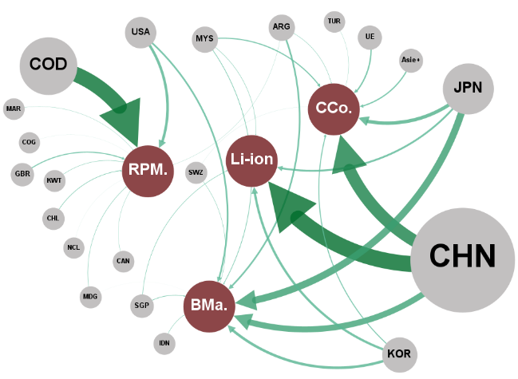
 | Liens du réseau
Attribut | Source | Cible | Poids
Pays | JPN | BMa | 33.2
Pays | CHN | BMa | 28.4
Pays | KOR | BMa | 12.3
Pays | USA | BMa | 8.0
Pays | ARG | BMa | 7.9
Pays | MYS | BMa | 3.0
Pays | SGP | BMa | 2.7
Pays | IDN | BMa | 1.9
Pays | SWZ | BMa | 1.8
Pays | MDG | BMa | 0.1
Pays | TGO | BMa | 0.1
Pays | YEM | BMa | 0.1
Pays | BIH | BMa | 0.1
Pays | LAO | BMa | 0.1
Pays | BRN | BMa | 0.0
Pays | GNQ | BMa | 0.0
Pays | HTI | BMa | 0.0
Pays | DJI | BMa | 0.0
Pays | MRT | BMa | 0.0
Pays | GMB | BMa | 0.0
Pays | SOM | BMa | 0.0
Pays | PCN | BMa | 0.0
Pays | GTM | BMa | 0.0
Pays | SLE | BMa | 0.0
Pays | COM | BMa | 0.0
Pays | PRK | BMa | 0.0
Pays | BEN | BMa | 0.0
Pays | GNB | BMa | 0.0
Pays | TON | BMa | 0.0
Pays | PLW | BMa | 0.0
Pays | SHN | BMa | 0.0
Pays | NIU | BMa | 0.0
Pays | ATF | BMa | 0.0
...

Graphique 6b - 1
...
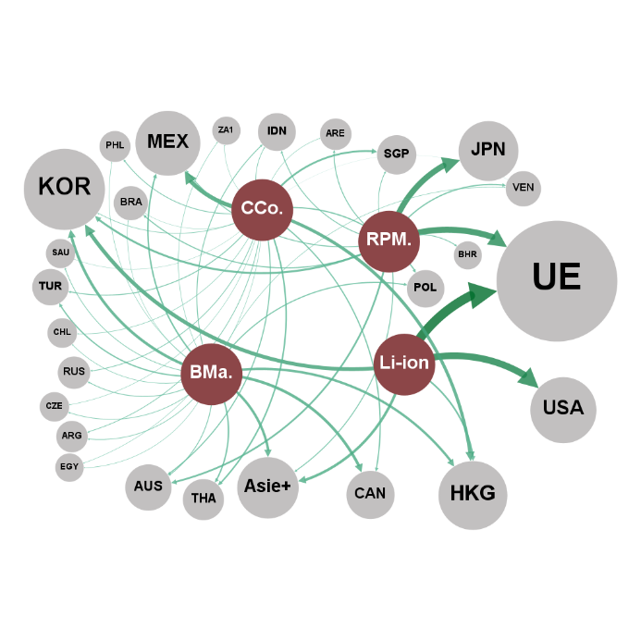
 | Liens du réseau
Attribut | Source | Cible | Poids
Catégories | Li-ion | UE | 30.3
Catégories | Li-ion | USA | 22.2
Catégories | Li-ion | KOR | 12.4
Catégories | Li-ion | NES_Asia | 8.5
Pays | Li-ion | HKG | 5.5
Pays | BMa. | CAN | 9.1
Pays | BMa. | KOR | 9.0
Pays | BMa. | NES_Asia | 8.2
Pays | BMa. | HKG | 7.9
Pays | BMa. | MEX | 4.8
Pays | BMa. | THA | 4.5
Pays | BMa. | TUR | 4.1
Pays | BMa. | POL | 3.6
Pays | BMa. | IDN | 2.8
Pays | BMa. | AUS | 2.7
Pays | BMa. | RUS | 2.6
Pays | BMa. | SAU | 2.3
Pays | BMa. | ARG | 2.1
Pays | BMa. | CZE | 2.1
Pays | BMa. | CHL | 1.8
Pays | BMa. | VEN | 1.6
Pays | BMa. | ZA1 | 1.6
Pays | BMa. | IND | 1.6
Pays | BMa. | PHL | 1.5
Pays | BMa. | EGY | 1.5
Pays | BMa. | CHN | 1.4
Pays | BMa. | BRA | 1.4
Pays | BMa. | IRN | 1.2
Pays | CCo. | MEX | 13.7
Pays | CCo. | HKG | 10.3
Pays | CCo. | SGP | 6.0
Pays | CCo. | THA | 4.9
...

Graphique 6b - 2
...
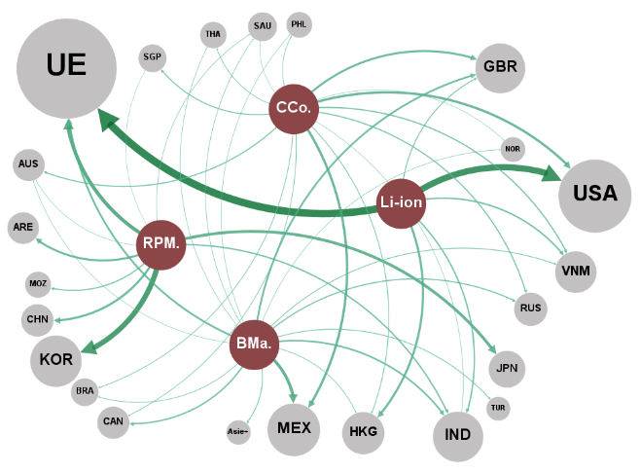
 | Liens du réseau
Attribut | Source | Cible | Poids
Catégories | BMa. | MEX | 12.0
Catégories | BMa. | UE | 7.5
Catégories | BMa. | GBR | 7.4
Catégories | BMa. | IND | 6.8
Pays | BMa. | CAN | 5.7
Pays | BMa. | RUS | 4.7
Pays | BMa. | NES_Asia | 3.7
Pays | BMa. | TUR | 3.4
Pays | BMa. | VNM | 3.4
Pays | BMa. | BRA | 2.8
Pays | BMa. | HKG | 2.8
Pays | BMa. | SAU | 2.4
Pays | BMa. | PER | 2.2
Pays | BMa. | THA | 2.1
Pays | BMa. | NOR | 2.1
Pays | BMa. | PHL | 2.0
Pays | BMa. | AUS | 2.0
Pays | BMa. | ZAF | 1.8
Pays | BMa. | EGY | 1.3
Pays | BMa. | COL | 1.2
Pays | BMa. | MKD | 1.1
Pays | BMa. | CHL | 1.0
Pays | CCo. | MEX | 9.6
Pays | CCo. | USA | 9.5
Pays | CCo. | GBR | 8.4
Pays | CCo. | VNM | 5.0
Pays | CCo. | RUS | 4.6
Pays | CCo. | AUS | 4.5
Pays | CCo. | SGP | 4.3
Pays | CCo. | HKG | 3.3
Pays | CCo. | BRA | 3.0
Pays | CCo. | THA | 2.9
Pays | CCo. | CAN | 2.9
...

Graphique 7
Titre | Parts de marché (ventes en 2023) par fabricant de batteries lithium-ion pour véhicules électriques
Source | Auteurs à partir des données de SNE Research (2024).

CORÉE DU SUD
 | AUTRES | Autres | 11.7%
 | CHINE | CATL | 30.6%
 | CHINE | BYD | 10.6%
 | CHINE | CALB | 2.4%
 | CHINE | EVE | 2.3%
 | CHINE | Guoxuan | 1.8%
 | CHINE | Farasis | 1.8%
 | CHINE | Sunwoda | 1.1%
 | CHINE | SVOLT | 1.0%
 | COREE DU SUD | LGES | 16.4%
 | COREE DU SUD | SDI | 7.8%
 | COREE DU SUD | SK On | 7.5%
 | JAPON | Panasonic | 3.6%
 | JAPON | PPES | 1.0%
 | JAPON | AESC | 0.6%

Graphique 8
Évolution et localisation des capacités européennes de production de batteries Li-ion
Auteurs à partir des données de Ratel consulting (2023).

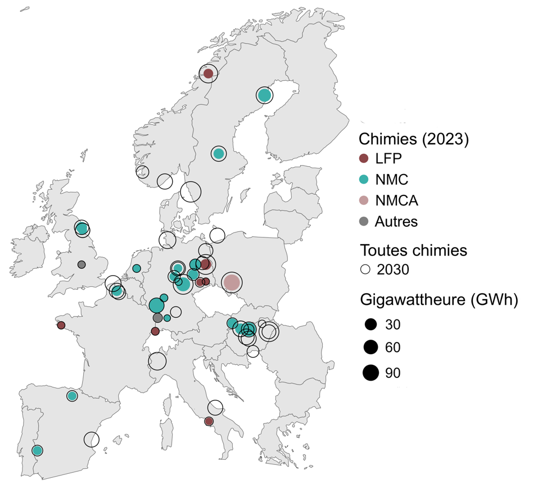
Année | Capacité | Chimie | Longitude | Latitude |  | 2023 | 2030
2023 | 10 | LFP | 13.8204336 | 52.4240211 | Amérique du Nord | 295.3 | 1405.2
2023 | 5 | LFP | 14.1419749 | 66.3137122 | Chine | 1290.2 | 3538.6
2023 | 1 | LFP | 7.5885761 | 47.5595986 | Europe | 281.9 | 1784.9
2023 | 0.5 | LFP | 13.1167196 | 51.1229322
2023 | 0.5 | LFP | -4.027388 | 47.996387
2023 | 0.4 | LFP | 14.2134347 | 41.0085381
2023 | 0.3 | LFP | 13.8321542 | 51.1831331
2023 | 40 | NMC | 7.7491265 | 49.4400657
2023 | 30 | NMC | 11.0287364 | 50.9777974
2023 | 30 | NMC | 19.1401 | 47.6942
2023 | 22 | NMC | 21.0869038 | 64.7343288
2023 | 12 | NMC | 12.5316444 | 52.4125287
2023 | 10 | NMC | -1.510277 | 55.126957
2023 | 9.8 | NMC | 18.1267006 | 47.7390852
2023 | 8 | NMC | 2.83204 | 50.510541
2023 | 8 | NMC | 15.4234561 | 60.4856426
2023 | 7.5 | NMC | 19.1402 | 47.6943
2023 | 7.5 | NMC | 18.1267006 | 47.7390852
2023 | 7 | NMC | 12.264448 | 51.6914384
2023 | 5 | NMC | 17.1077477 | 48.1485965
2023 | 3.5 | NMC | 9.9158 | 51.5413
2023 | 3 | NMC | -6.9706535 | 38.8794495
2023 | 2.5 | NMC | -1.38145 | 54.904449
2023 | 2 | NMC | -2.6732421 | 42.8531869
2023 | 2 | NMC | 10.3899126 | 52.1378659
2023 | 1 | NMC | 5.291266 | 52.132633
2023 | 0.5 | NMC | 8.6634007 | 49.9914663
2023 | 0.3 | NMC | 10.451526 | 51.165691
2023 | 0.1 | NMC | 9.0576448 | 48.5216364
2023 | 50 | NMCA | 17.0385376 | 51.1078852
2023 | 1.5 | Autre | 7.8935135 | 48.5411474
2023 | 0.5 | Autre | -1.5089521 | 52.4128163
2030 | 115 | 2030 | 17.0385376 | 51.1078852
2030 | 110 | 2030 | 11.9670171 | 57.7072326
2030 | 100 | 2030 | 21.6259782 | 47.531399
2030 | 100 | 2030 | 11.0287364 | 50.9777974
2030 | 100 | 2030 | 13.8204336 | 52.4240211
2030 | 83 | 2030 | 14.1419749 | 66.3137122
2030 | 70 | 2030 | 7.8410536 | 45.3845256
2030 | 60 | 2030 | 21.0869038 | 64.7343288
2030 | 60 | 2030 | 9.0929015 | 54.1948456
2030 | 50 | 2030 | 2.3767763 | 51.0343684
2030 | 47.3 | 2030 | 18.1267006 | 47.7390852
2030 | 47.3 | 2030 | 18.1267006 | 47.7390852
...

